2016_BRM1015
 | 2016 |  |  |  |  |  |  | ver 1.00
 | BRM1015近畿200km和歌山 |  |  |  |  |  |  | 2016-09-18
 | ※時間の記述は6：00スタート基準です
 | ポイント | 標識 | ポイントまでの道路 | ポイント までの 区間距離 | 累計 距離 | 区間後 進路 |  | 備考 | チェック 間距離
1 | 和歌山マリーナシティわかやま館 正面入口付近 |  |  | 0.0 | 0.0 |  |  | 5:10受付開始 5:30ブリーフィング 6:00 スタート | 0
2 | ムーンブリッジ西詰 |  | 市道 | 0.6 | 0.6 | 直進 |  | ムーンブリッジを渡る
3 | ┤字路 |  | 市道 | 1.1 | 1.7 | 直進
4 | 道なり |  | 市道 | 0.8 | 2.5 | 左ｶｰﾌﾞ
5 | 黒江 S |  | 市道 | 0.1 | 2.6 | 右折
6 | 船尾東 S |  | R42 | 0.2 | 2.8 | 直進
7 | 馬場町1丁目 S |  | R370 | 0.7 | 3.5 | 左折
8 | 重根(しこね)第二 S |  | 県道18 | 3.4 | 6.9 | 左折 |  | 左手にファミマ海南重根店
9 | 動木(とどろき) S |  | R370 | 5.9 | 12.8 | 右折 |  | 交差点正面にファミマ紀美野町店、この後150kmコンビニなし
10 | ト字路 | ○ | R370 | 2.7 | 15.5 | 右折 |  | ↑高野山→清水・生石山(おいしやま)の標識
11 | ┤字路 |  | 県道180 | 3.0 | 18.5 | 左折
12 | 札立峠・ト字路 |  | 市道 | 4.6 | 23.1 | 右折 |  | 最大の難所、生石山の登り 7.4km、平均斜度9.4%、最大斜度15%超 有人チェック又はフォトコントロール(スタッフ不在の場合)
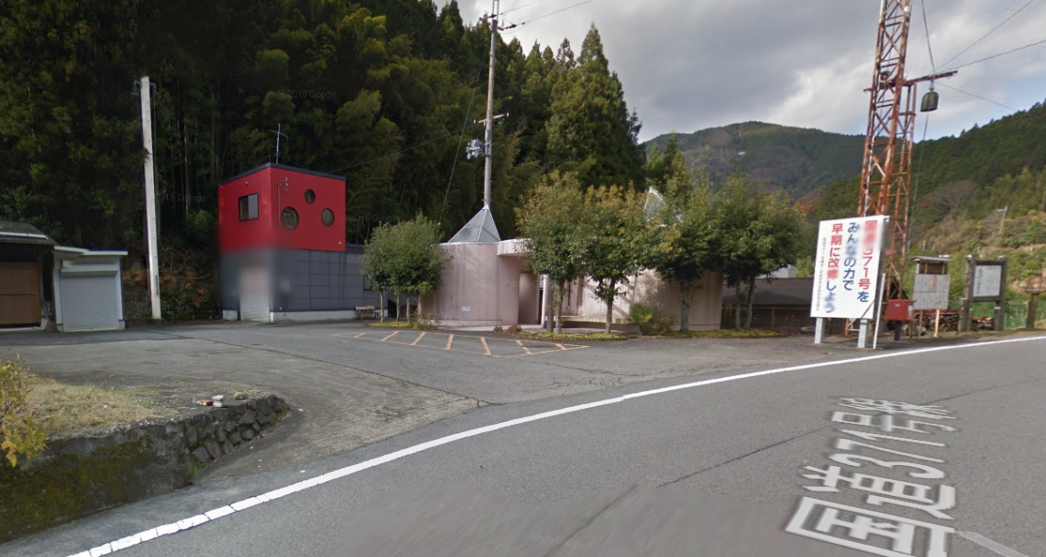
13 | 通過チェック1 生石高原駐車場 |  | 県道184 | 2.8 | 25.9 | 折返し |  |  | 25.9
14 | 札立峠・T字路 | ○ | 県道184 | 2.8 | 28.7 | 右折 |  | →清水 方面へ 下り区間
15 | T字路 |  | 県道180 | 4.6 | 33.3 | 左折 |  | ←しみず温泉 あらぎ島 10km 方面へ 右側、大岡酒店、自販機あり
16 | 道の駅 あらぎの里・Y字路 |  | R480 | 5.9 | 39.2 | 左折 | あらぎ | 食事可
17 | 通過チェック2 あらぎ島 |  | 市道 | 0.8 | 40.0 | 直進 |  | フォトコントロール(あらぎ島を背景にバイク写真) | 14.1
18 | T字路 |  | 市道 | 1.1 | 41.1 | 左折
19 | ┤字路 |  | R480 | 3.0 | 44.1 | 直進 |  | 左折して橋を渡ると道の駅 しみず ここから山頂まで補給ポイントなし
20 | 通過チェック3 花園中南 Y字路先50m 公衆トイレ |  | R480 | 19.7 | 63.8 | 道路左 |  | 公衆トイレ前で有人チェック又はフォトコントロールその後折り返す (スタッフ不在の場合は右の写真の場所でバイクと共に撮影) | 23.8 | ←
21 | 花園中南 Y字路 | ○ | R480 | 0.1 | 63.9 | 左折 |  | Y字路に引き返し左折 →高野龍神スカイライン6km 方面 激坂区間始まり
22 | Y字路 |  | 龍神街道 | 0.3 | 64.2 | 右折 |  | ←高野龍神ｽｶｲﾗｲﾝ→ 左右に表示あるが右へ
23 | 逆Y字路 |  | 龍神街道 | 6.4 | 70.6 | 右折
24 | 通過チェック4 ごまさんスカイタワー |  | R371(高野龍神ｽｶｲﾗｲﾝ) | 8.7 | 79.3 | 右折 |  | レシート取得 | 15.5
25 | 道の駅 龍神 |  | R371 | 19.3 | 98.6 | 直進
26 | ┤字路 |  | R371 | 15.4 | 114.0 | 直進
27 | 四叉路 |  | R425 | 0.7 | 114.7 | 右ｶｰﾌﾞ |  | 道なり右カーブ
28 | ┤字路 |  | R425 | 6.6 | 121.3 | 直進
29 | 通過チェック5 道の駅 龍游 | ○ | R424 | 0.7 | 122.0 | 直進 |  | 道の駅 龍游 又は 龍游館・こすげ茶屋等でレシート取得 | 42.7
30 | 道の駅 しらまの里 |  | R424 | 28.6 | 150.6 | 直進
31 | 徳田 S |  | R424 | 12.9 | 163.5 | 左折
32 | (右手にローソン) |  | 県道22 | 0.3 | 163.8 | 直進
33 | (右手にセブンイレブン) |  | 県道22 | 2.9 | 166.7 | 直進
34 | 植野 S | ○ | 県道22 | 0.6 | 167.3 | 右折 |  | →湯浅の表示、角にヤマダ電機跡
35 | PC1 辨天堂 |  | 市道 | 2.0 | 169.3 | 直進 |  | OPEN 10:58 CLOSE:17:16 レシート取得後、通過時刻を自分で記入。 和菓子、洋菓子、スナック菓子、飲み物、自転車チューブ等あり(トイレなし) | 47.3
36 | 田殿橋北詰 S |  | 市道 | 0.3 | 169.6 | 左折 |  | 有田川渡ってすぐ
37 | 田殿大橋北詰 S |  | R480 | 0.9 | 170.5 | 直進 |  | この後高架道路くぐり昭和シェルGSと小さい川越えて右折
38 | ト字路 |  | R480 | 0.3 | 170.8 | 右折 | 千葉 | ここから最後の難関、千葉山(せんばやま)への登り6.4km
39 | 通過チェック6 千葉山 |  | 農道 | 6.4 | 177.2 | 右折 |  | 有人チェック又はフォトコントロール (スタッフ不在の場合、風車または脇のお地蔵さんと、バイクの写真撮影) | 7.9
40 | T字路 |  | 農道 | 2.3 | 179.5 | 左折
41 | 直線 |  | 県道159 | 5.8 | 185.3 | 直進 |  | 道なり直進で県道159→県道166へ
42 | 小南 S |  | 県道166 | 4.9 | 190.2 | 直進 |  | R42を横切り直進
43 | Y字路 |  | 県道166 | 0.1 | 190.3 | 右折 |  | Y字路左が県道166だが川を渡らずに右折
44 | 十字路 |  | 市道 | 0.7 | 191.0 | 右折
45 | ト字路 |  | 市道 | 0.2 | 191.2 | 右折 |  | 左に自販機2台ある倉庫を過ぎて右折、加茂神社→の看板あり
46 | Y字路 |  | 市道 | 0.9 | 192.1 | 左折 |  | Y字路、→加茂神社には行かずに、←塩津漁港方面へ
47 | T字路 |  | 市道 | 1.6 | 193.7 | 左折 |  | R42に一旦合流(R42のトンネルを1つも通らずにここまで来たら正解ルートです)
48 | Y字路→ホテルしみづ苑前 |  | R42 | 1.0 | 194.7 | 斜め左
49 | 冷水(しみず) S |  | 市道 | 1.4 | 196.1 | 左折 |  | 再度R42に合流
50 | ┤字路 |  | R42 | 0.5 | 196.6 | 左折 |  | トンネル手前を左折
51 | 藤白南 S |  | 市道 | 0.7 | 197.3 | 左折
52 | 築地 S |  | R42 | 0.9 | 198.2 | 左折
53 | 海南港 S |  | R42 | 0.4 | 198.6 | 右折 |  | 道なり右折
54 | 船尾東 S |  | R42 | 0.6 | 199.2 | 左折
55 | 黒江 |  | 市道 | 0.1 | 199.3 | 左折 |  | 道なりに進みマリーナシティへ
56 | フィニッシュ マリーナシティわかやま館 305号室 |  | 市道 | 2.7 | 202.0 | 左側 |  | OPEN 11:53 CLOSE 19:30 わかやま館左手より裏口に回り、駐輪場に自転車を止めエレベータ で3Fへ、305号室でゴール受付 | 24.8

